5a 11 A


 | 7 | 8 | 9 | 11 | 13 |  | 14 | 15 | 16 |  | 17 | 18 | 19 |  |  |  | 20 |  |  | 21 |  |  | 22
 |  | D.N.I. | FINANC. | DISTRITO DE PROCEDENCIA | EDAD |  |  | PERIMETRO CEFALICO Y ABDOMINAL | EVALUACION ANTROPOMETRICA HEMOGLOBINA |  | ESTA- | SER- | DIAGNÓSTICO MOTIVO DE CONSULTA |  |  |  | TIPO DE |  |  |  |  |  | CÓDIGO
 | DIA | HISTORIA CLINICA | 10 | 12 |  |  | SEXO |  |  |  | BLEC | VICIO | Y/O ACTIVIDAD DE SALUD |  |  |  | DIAGNÓSTICO |  |  | LAB 1 | LAB 2 | LAB 3 | CIE / CPT
 |  | FICHA FAMILIAR | ETNIA | LOCALIDAD |  |  |  |  |  |  |  |  |  |  |  |  | P | D | R

 | Paquete de Atención Integral niño/niña de 5-11 años - 1er CRED
1 | NOMBRES Y APELLIDOS PACIENTE: JUANITA PEREZ ALVA |  |  |  |  |  |  |  |  |  |  |  |  |  | FECHA ULTIMO RESULTADO DE Hb: _23_/_04_/_2022__ | (*)FECHA DE NACIMIENTO: _ 23 / 04 / 2017 _
 | 23 | 12345678 | 2 | Encañada | 5 | A | M | PC | PESO | 18.2 | N | N | 1. | Control de salud de rutina del niño |  |  | P | D | R |  |  |  | Z002
 |  |  |  |  |  | M |  |  | TALLA | 109.4 | C | C | 2. | Atención integral de salud del niño: CRED 5 a 11 años |  |  | P | D | R | 1 |  |  | 99383
 |  | 1-222-3 |  | LOCALIDAD |  | D | F | Pab | Hb | 14.8 | R | R | 3. | Tamizaje del desarrollo |  |  | P | D | R |  |  |  | 96110
2 | NOMBRES Y APELLIDOS PACIENTE: |  |  |  |  |  |  |  |  |  |  |  |  |  | FECHA ULTIMO RESULTADO DE Hb: _____/____/________ | (*)FECHA DE NACIMIENTO: _____/____/________
 |  |  |  |  |  | A | M | PC | PESO |  | N | N | 1. | Dosaje de Hemoglobina |  |  | P | D | R |  |  |  | 85018.01
 |  |  |  |  |  | M |  |  | TALLA |  | C | C | 2. | Administración de suplemento |  |  | P | D | R | 1 |  |  | 99199.17
 |  |  |  |  |  | D | F | Pab | Hb |  | R | R | 3. | Consejería Alimentacion Saludable |  |  | P | D | R |  |  |  | 99403.01
3 | NOMBRES Y APELLIDOS PACIENTE: JUANITA PEREZ ALVA |  |  |  |  |  |  |  |  |  |  |  |  |  | FECHA ULTIMO RESULTADO DE Hb: _____/____/________ | (*)FECHA DE NACIMIENTO: _____/____/________
 |  |  |  |  |  | A | M | PC | PESO |  | N | N | 1. | Tamizaje en Salud Mental |  |  | P | D | R | 1 |  |  | 96150.01
 |  |  |  |  |  | M |  |  | TALLA |  | C | C | 2. | Consejería en Salud Mental |  |  | P | D | R |  |  |  | 99402.09
 |  |  |  |  |  | D | F | Pab | Hb |  | R | R | 3. | Examen de parasitosis (seriado de heces x 3 muestras) |  |  | P | D | R |  |  |  | 87177.01
 | NOMBRES Y APELLIDOS PACIENTE: JUANITA PEREZ ALVA |  |  |  |  |  |  |  |  |  |  |  |  |  | FECHA ULTIMO RESULTADO DE Hb: _____/____/________ | (*)FECHA DE NACIMIENTO: _____/____/________
 |  |  |  |  |  | A | M | PC | PESO |  | N | N | 1. | Test graham |  |  | P | D | R |  |  |  | 87178
 |  |  |  |  |  | M |  |  | TALLA |  | C | C | 2. | Examen de Ojos y de la Visión |  |  | P | D | R | N |  |  | Z010
 |  |  |  |  |  | D | F | Pab | Hb |  | R | R | 3. | Determinación de la agudeza visual |  |  | P | D | R | 20 | 20 |  | 99173
 | NOMBRES Y APELLIDOS PACIENTE: JUANITA PEREZ ALVA |  |  |  |  |  |  |  |  |  |  |  |  |  | FECHA ULTIMO RESULTADO DE Hb: _____/____/________ | (*)FECHA DE NACIMIENTO: _____/____/________
 |  |  |  |  |  | A | M | PC | PESO |  | N | N | 1. | Consejeria en salud Ocular |  |  | P | D | R |  |  |  | 99401.16
 |  |  |  |  |  | M |  |  | TALLA |  | C | C | 2. | Profilaxis Antiparasitaria |  |  | P | D | R | 1 |  |  | 99199.28
 |  |  |  |  |  | D | F | Pab | Hb |  | R | R | 3. | Vacuna VPH |  |  | P | D | R | DU |  |  | 90649
 | NOMBRES Y APELLIDOS PACIENTE: JUANITA PEREZ ALVA |  |  |  |  |  |  |  |  |  |  |  |  |  | FECHA ULTIMO RESULTADO DE Hb: _____/____/________ | (*)FECHA DE NACIMIENTO: _____/____/________
 |  |  |  |  |  | A | M | PC | PESO |  | N | N | 1. | Valoración Clínica de Factores de riesgo |  |  | P | D | R |  |  |  | Z019
 |  |  |  |  |  | M |  |  | TALLA |  | C | C | 2. | Consejería en estilos de vida saludable |  |  | P | D | R |  |  |  | 99401.13
 |  |  |  |  |  | D | F | Pab | Hb |  | R | R | 3. | Plan de atencion integral |  |  | P | D | R | 1 |  |  | 99801

 | Suplementacion con Hierro al niño/niña de 5 años 1 mes
 | NOMBRES Y APELLIDOS PACIENTE: MARIA GOMEZ PEREZ |  |  |  |  |  |  |  |  |  |  |  |  |  | FECHA ULTIMO RESULTADO DE Hb: _____/____/________ | (*)FECHA DE NACIMIENTO: _ 23 / 04 / 2020 _
 |  | 12345678 | 2 | Encañada | 4 | A | M | PC | PESO |  | N | N | 1. | Administración de Suplemento |  |  | P | D | R | 2 |  |  | 99199.17
 |  |  |  |  |  | M |  |  | TALLA |  | C | C | 2. | Consejería Alimentacion Saludable |  |  | P | D | R |  |  |  | 99403.01
 |  | 1-222-3 |  |  |  | D | F | Pab | Hb |  | R | R | 3. |  |  |  | P | D | R
 | Suplementacion con Hierro al niño/niña de 5 años 2 meses
 | NOMBRES Y APELLIDOS PACIENTE: MARIA GOMEZ PEREZ |  |  |  |  |  |  |  |  |  |  |  |  |  | FECHA ULTIMO RESULTADO DE Hb: _____/____/________ | (*)FECHA DE NACIMIENTO: _ 23 / 04 / 2020 _
 |  | 12345678 | 2 | Encañada | 4 | A | M | PC | PESO |  | N | N | 1. | Administración de Suplemento |  |  | P | D | R | 3 |  |  | 99199.17
 |  |  |  |  |  | M |  |  | TALLA |  | C | C | 2. | Consejería Alimentacion Saludable |  |  | P | D | R |  |  |  | 99403.01
 |  | 1-222-3 |  |  |  | D | F | Pab | Hb |  | R | R | 3. |  |  |  | P | D | R
 | Suplementacion con Hierro al niño/niña de 5 años 3 meses
 | NOMBRES Y APELLIDOS PACIENTE: MARIA GOMEZ PEREZ |  |  |  |  |  |  |  |  |  |  |  |  |  | FECHA ULTIMO RESULTADO DE Hb: _____/____/________ | (*)FECHA DE NACIMIENTO: _ 23 / 04 / 2020 _
 |  | 12345678 | 2 | Encañada | 4 | A | M | PC | PESO |  | N | N | 1. | Administración de Suplemento |  |  | P | D | R | TA |  |  | 99199.17
 |  |  |  |  |  | M |  |  | TALLA |  | C | C | 2. | Consejería Alimentacion Saludable |  |  | P | D | R |  |  |  | 99403.01
 |  | 1-222-3 |  |  |  | D | F | Pab | Hb |  | R | R | 3. |  |  |  | P | D | R

 | Paquete de Atención Integral niño/niña de 5-11 años - edad + 6meses
 | NOMBRES Y APELLIDOS PACIENTE: JUANITA PEREZ ALVA |  |  |  |  |  |  |  |  |  |  |  |  |  | FECHA ULTIMO RESULTADO DE Hb: _____/____/________ | (*)FECHA DE NACIMIENTO: _ 23 / 04 / 201+S177 _
 | 23 | 12345678 | 2 | Encañada | 5 | A | M | PC | PESO | 19 | N | N | 1. | Profilaxis Antiparasitaria |  |  | P | D | R | 2 |  |  | 99199.28
 |  |  |  |  |  | M |  |  | TALLA | 110.6 | C | C | 2. | Plan de Atención Integral |  |  | P | D | R | TA |  |  | 99801
 |  | 1-222-3 |  |  |  | D | F | Pab | Hb |  | R | R | 3. |  |  |  | P | D | R

EV. ODONT.
CARTILLA DE EVALUACIÓN ODONTOLÓGICA

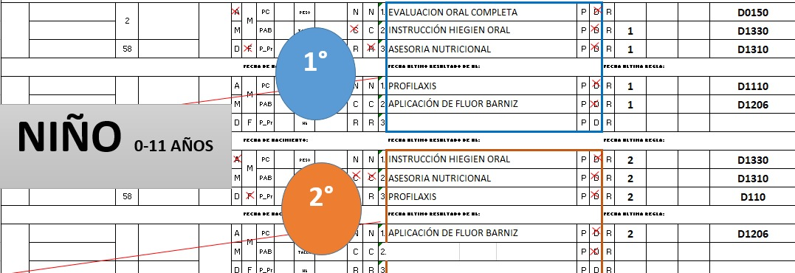

D1110

